Sheet1
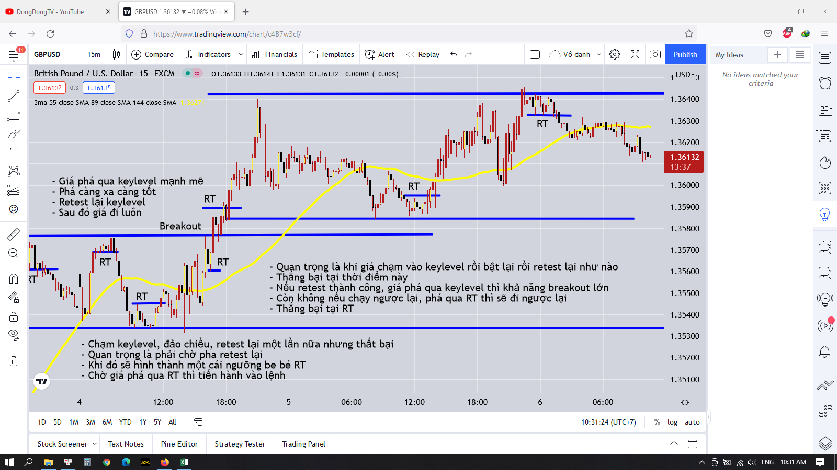
Giao dịch theo breakout

Người thực hiện: |  |  | thangbk236
Ngày lên kế hoạch: |  |  | 2021-04-10

Bản kế hoạch này sẽ được cập nhật theo đường link github |  |  |  |  | https://github.com/thangbk236/QuanTriFx
Mỗi người nên tự tạo ra bản kế hoạch trade cho riêng mình
Chưa kiếm được tiền từ thị trường nên phải đi viết tài liệu để quản trị rủi cho cho những người mới bắt đầu

Donate USDT Binance Smart Chain (BEP20) |  |  |  | 0xed05b97f46e60a7a65605eaba9a4b502d32f9510

Mục đích của viết bài phân tích để làm gì
 | Học tập để tích lũy kiến thức
 | Phân tích để thể hiện nhận định của mình đối với thị trường
 | Phân tích có thể đúng, có thể sai
 | Việc viết ra phân tích như một cuốn nhật ký ghi lại nhận định của mình
 | Để mình khi nhìn lại thì sẽ biết tư duy của mình lúc đó như thế nào
 | Để dựa vào những kinh nghiệm mới bổ sung thì mình sẽ chỉnh sửa những nhận định đó sao cho phù hợp
 | Và cũng tạo ra một lối đi cho riêng mình trong một thị trường mênh mông vô bờ này
 | Phân tích để hoàn thiện bản thân hơn, trau dồi lối tư duy đúng đắn, mỗi khi sai lầm sẽ có thể biết và tìm cách khắc phục
 | Không viết ra thì sẽ bị thời gian làm mai một đi những gì mình đã biết
 | Đến một khi nó mờ nhạt mà muốn tìm cũng không ra
 | Những gì của mình cảm thấy nó quan trọng thì hãy tìm cách lưu trữ nó lại, đừng để vì một lý do lãng xẹt nào đó mà đánh mất đi nó

Nội dung |  |  | Xây dựng bản giao dịch theo breakout

 | Trong thị trường mênh mông và rông lớn này
 | Chúng ta cần những kèo chắc thắng
 | Để không lạc lõng trong thị trường
 | Chúng ta cần tìm những điểm tựa vững chắc
 | Đó là những đáy, đỉnh của những xu hướng lớn đã hình thành trước đó
 | Đường MA cho thấy thị trường đang phân phối hay tích lũy
 | hay một chỉ báo nào cho thấy thị trường đang phân phối hay tích lũy cũng được

 | Mở rộng tài liệu GiaoDichKhongCanPhanTich.xlsx
 | Bắt những pha khi thị trường phá đỉnh hoặc phá đáy
 | Khung thời gian H4, H1, M15
 | Chiến lược: |  | Khi giá phá đỉnh thì mua, phá đáy thì bán(Cơ bản)
 |  |  | Trade theo xu hướng bắt sóng hồi và vào lệnh(nâng cao)

 | Cần lựa chọn những cặp tiền chạy theo PTKT hay PTCB thì tỷ lệ chiến thắng cao hơn là những cặp chạy không có quy luật

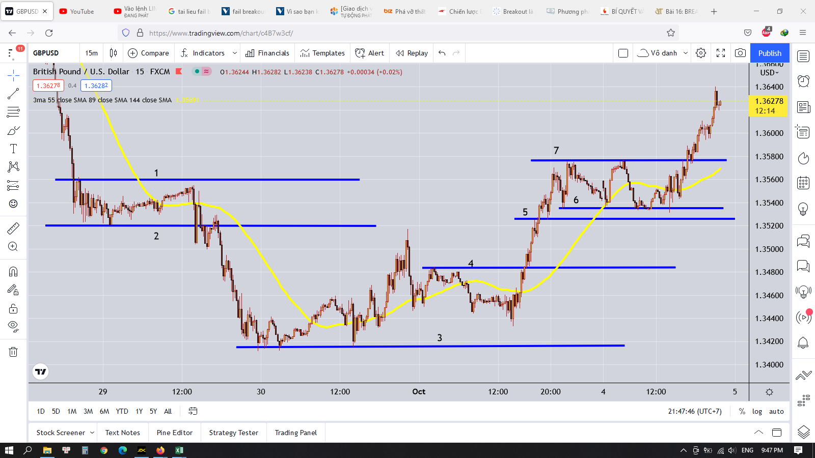

 |  | điều đầu tiên ta phải vẽ được các ngưỡng kháng cự, hỗ trợ chuẩn nhất

 |  | Do giao dịch theo phương pháp breakout nên nếu xác định các ngưỡng mà sai thì sẽ dẫn tới hiện tượng xác định breakout sai(cực kỳ nguy hiểm)

 |  | như trong ngưỡng 6-7 thì giá có bật qua bật lại vài lần
 |  | nếu vẽ sai là sẽ bị thị trường cho ra đảo ngay

 |  | công cụ đi kèm MA55

 |  | đầu tiên ta sẽ phân tích vùng 1,2

 |  |  | Làm sao ta vẽ được vùng này
 |  |  | Theo bài phân tích hội tụ phân kỳ ở tài liệu PhanTichGBPUSD.xlsx
 |  |  | Sau khi một cao trào diễn ra thì thị trường sẽ chuyển động chậm lại và sẽ hội tụ về một miền
 |  |  | khi này ta sẽ thấy giá chỉ chạy sizeway trong một khu vực
 |  |  | vì vậy ta sẽ vào lệnh khi giá thoát khỏi khu vực này |  | phần dưới nâng cao hơn là giá đập vào keylevel rồi bật lại thì vào lệnh
 |  |  | khi giá thoát khỏi khu vực này thì sẽ dịch chuyển rất mạnh và đem lại lợi nhuận khá là lớn
 |  |  | chỉ đơn giản như vậy thôi

 |  |  | ok

 |  |  | giờ khi giá đã chạm vào đường MA55 thì ta sẽ thấy được các ngưỡng hỗ trợ và kháng cự xuất hiện bao khu vực này
 |  |  | ta kẻ các ngưỡng đó ra
 |  |  | đáy là đáy sâu nhất được tạo |  | nếu 2 cái đáy gần nhau thì luôn chọn cái đáy sâu hơn |  |  | quan trọng nhất là phải bắt đúng 2 cái đỉnh và đáy này
 |  |  | đỉnh là đỉnh cao nhất được tạo |  | nếu 2 cái đỉnh gần nhau thì luôn chọn cái đỉnh cao hơn |  |  | nếu sai là toang luôn
 |  |  | chú ý là phải tính từ cái râu nến nha, thiếu râu nến là toang luôn và ngay đấy
 |  |  | khi có cái râu nến mới mà cao hơn hay thấp hơn các ngưỡng thì phải cập nhật cái râu nến mới đó vào làm ngưỡng mới nha

 |  |  | khi giá cắt qua đường MA55 rồi hồi lại thì sẽ hình thành một cái ngưỡng, ta sẽ so với cái ngưỡng gần nhất rồi cập nhật theo cái nào cao hơn hay thấp hơn nha
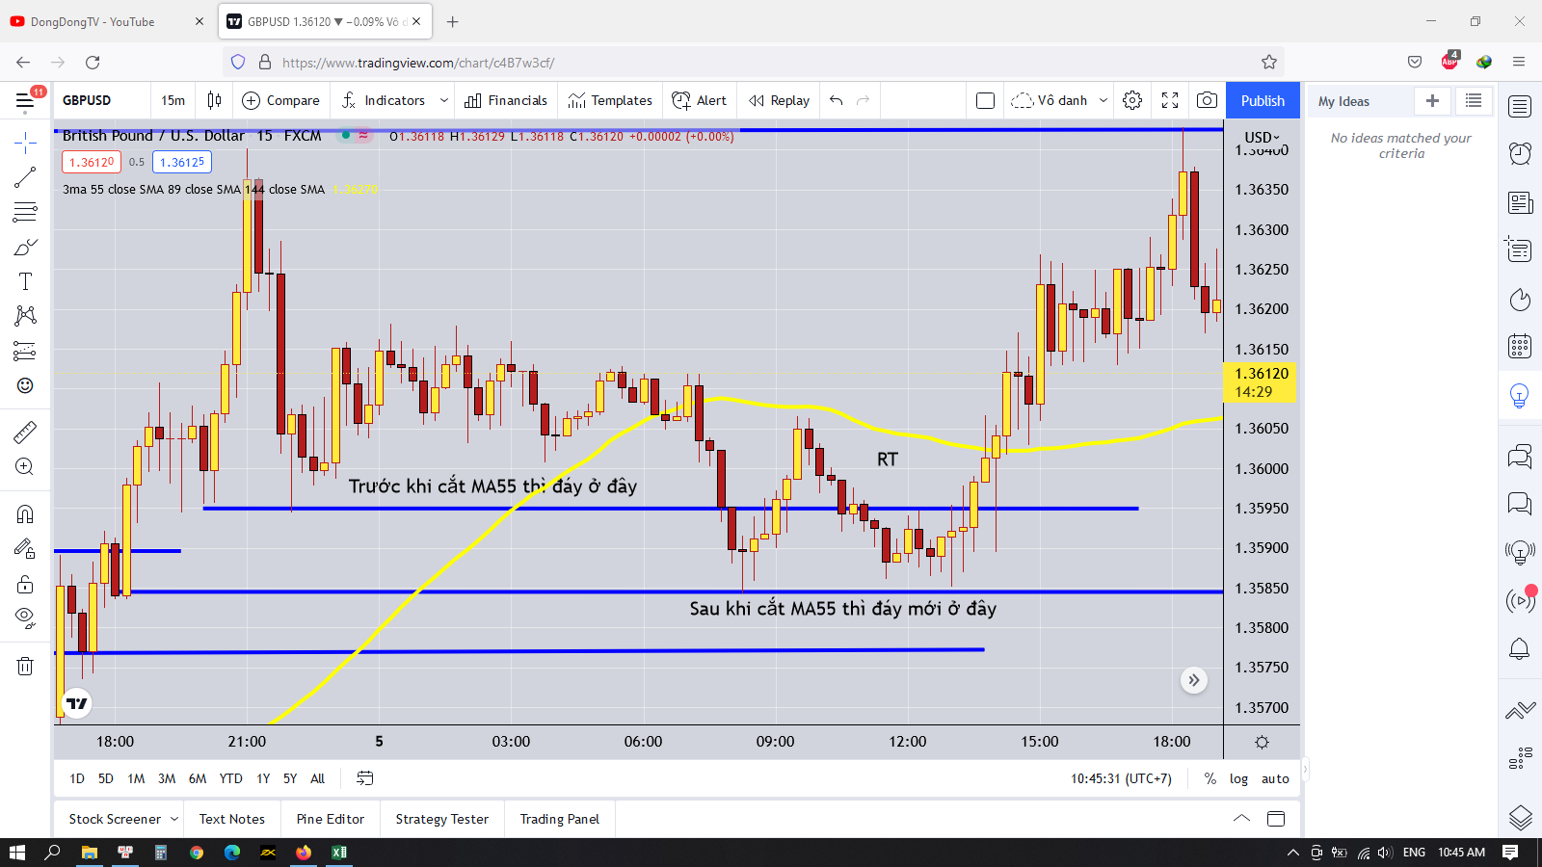
 |  |  | nếu thị trường tăng, giảm thì nó sẽ dịch chuyển từ từ chứ không chạy ngay đến đáy hay đỉnh đâu mà sợ lỡ kèo
 |  |  | và khi hình thành đỉnh, đáy thì nó vẫn sẽ retest lại vùng đó vài lần nữa
 |  |  | quan trọng là phải vào đúng, nếu không là sẽ ăn hành với thị trường

 |  |  | nguyên lý breakout là gì
 |  |  | giá phá qua ngưỡng hỗ trợ, kháng cự, retest lại hỗ trợ kháng cự
 |  |  | nếu thành công(breakout) thì giá sẽ đi tiếp xu hướng

 |  |  | sau khi giá phá qua ngưỡng kháng cự, hỗ trợ thì ta xử lý như nào
 |  |  | ta chờ một cây nến phá qua ngưỡng
 |  |  | thân cây nến phải nằm bên trên ngưỡng hoặc ra ngoài hẳn ngưỡng
 |  |  |  | phải là thân nến để đảm bảo phe mua hoặc phe bán đủ mạnh để tạo ra lực đẩy
 |  |  | sau đó sẽ có một vài cây nến retest lại ngưỡng vừa mới phá |  |  |  | nâng cao ở phần retest này, |  | khi giá phá và retest lại vùng giá
 |  |  | ta chờ cây nến đó hoàn thành |  |  |  | để đạt tỷ lệ RR cao hơn |  | ta tìm một mô hình nến đảo chiều như pinbar hay sao mai hay blabla gì đó
 |  |  | ta sẽ kẻ được một ngưỡng ở cây nến phá xong đó |  |  |  |  |  | sau khi mô hình nến đảo chiều xuất hiện thì ta vào lệnh
 |  |  | sau đó ta chờ một cây nến có thân cắt qua cái ngưỡng đó |  |  |  |  |  | chú ý là mô hình nến đảo chiều hay giá không được phá qua vùng ngược lại
 |  |  | sau khi có cây nến đó thì ta vào lệnh tương ứng rồi chờ đợi giá chạy tiếp |  |  |  |  |  | nếu không là giá đã chạy theo hướng ngược lại rồi
 |  |  |  |  |  |  |  |  | lúc này stoploss sẽ ngắn hơn, tăng tỷ lệ RR

 |  |  | Takeprofit
 |  |  | sử dụng phương pháp x2 trong tài liệu TakeProfit.xlsx
 |  |  | trailing stop đối với những kèo siêu ngon, ăn trúng xu hướng siêu lớn, kết hợp với ngưỡng kháng cự hỗ trợ mới hình thành khi hội tụ với đường MA55
 |  |  | ta chờ đến khi giá hội tụ với đường MA55 thì ta sẽ biết được cái đáy hay đỉnh và ta sẽ đặt takeprofit ở gần cái đáy hay đỉnh đó, do nguyên lý giá sẽ retest lại cái đáy hay đỉnh mới

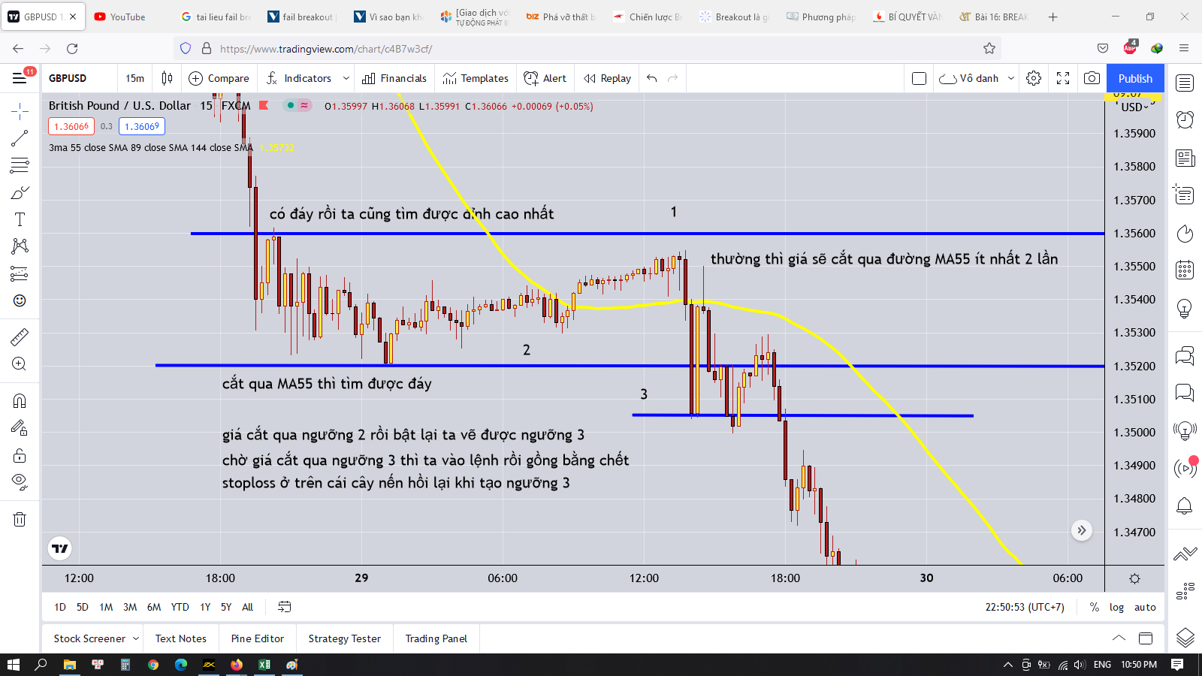

 | Dấu hiệu của phá vỡ thật
 |  | Phá vỡ thật là phá vỡ mà có lực mua, bán mạnh
 |  | Ít có sự lưỡng lự
 |  | Vì vậy tại key level khi phá vỡ thường có cây nến có thân nằm ngang và dài qua ngưỡng |  |  |  |  | Do tính chất này nên phải vẽ cực chuẩn xác cái ngưỡng này nếu không sẽ phân biệt sai giữa sự phá vỡ thật và giả
 |  |  |  |  |  |  | Vẽ sai một cái là cả thân nến nằm trên ngưỡng hay râu nến nằm trên ngưỡng ngay

 |  | Sau khi retest xong thì giá sẽ chạy thẳng một mạch chứ không có sự giằng co lớn nữa, chứng tỏ rằng phe mua hay phe bán đã chiến thắng

 |  | Còn trường hợp không có phá vỡ thật thì như thế nào
 |  | Thường thì cây nến phá vỡ có thân nằm ít hoặc chỉ có râu nằm trên ngưỡng
 |  | Sau đó giá sẽ retest về vùng trước đó
 |  | Rồi giá lại retest lại keylevel một lần nữa |  |  |  | Sự khác biệt nằm ở pha retest này thôi |  |  | Nếu đủ mạnh đẩy được giá thì sẽ breakout thành công
 |  | Nếu lần này vẫn không đủ mạnh thì giá sẽ quay trở lại retest keylevel phía bên kia |  |  |  |  |  |  | Nếu thấy sự lưỡng lự, giá đi sizeway, vài nến hay có dấu hiệu quay trở lại
 |  |  |  |  |  | Thắng bại tại pha retest ở keylevel |  |  | Hay có sự giằng co giữa 2 phe thì khả năng khó phá vỡ được
 |  |  |  |  |  |  |  |  | Chú ý cả phiên mỹ lúc 7h tối trở đi, thường giá sẽ dễ phá vỡ tại phiên này nhất

 |  | Với tính chất này rất có lợi cho mình khi biết xu hướng chính và keylevel
 |  | Giả sử như xu hướng là tăng, sau khi giá hội tụ, cắt qua đường MA55 rồi bật lại thì sẽ hình thành keylevel tăng
 |  | Ta bắt tín hiệu RT, rồi vào lệnh sau khi giá phá qua RT thì sẽ đảm bảo vào lệnh đúng xu hướng và hợp lưu giữa ba khung H4, H1, M15
 |  | Takeprofit ít nhất ở cái đỉnh mới hình thành hoặc cao hơn(gần những keylevel ở khung thời gian cao hơn)
 |  | Stoploss ngay dưới keylevel hay dưới cái râu nến dài nhất gần đó
 |  | Nhiều khi giá phá qua RT, rồi sẽ có những râu nến retest lại trong vùng RT, ta sẽ đặt lệnh Buylimit trong khoảng RT(Tầm 50% thân RT) thì sẽ tăng tỷ lệ RR lên

